Arkusz0
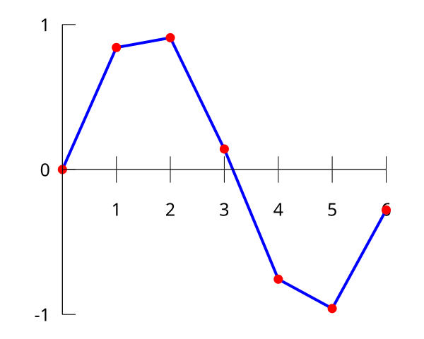
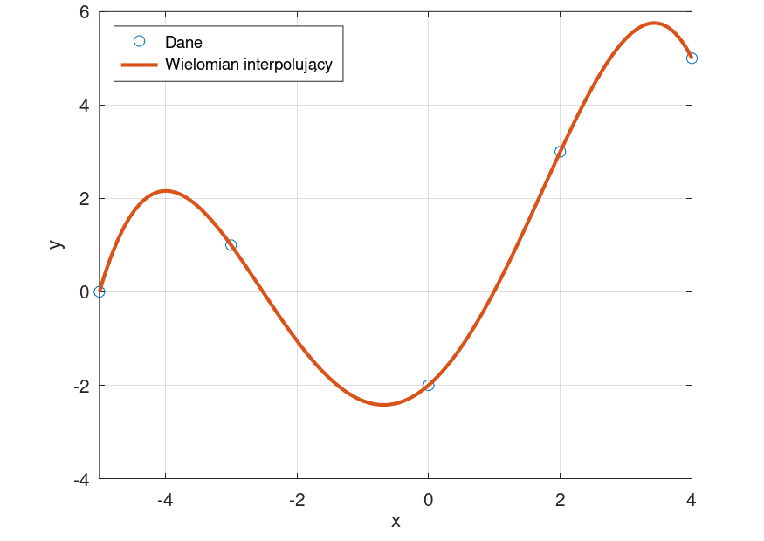

Arkusz3
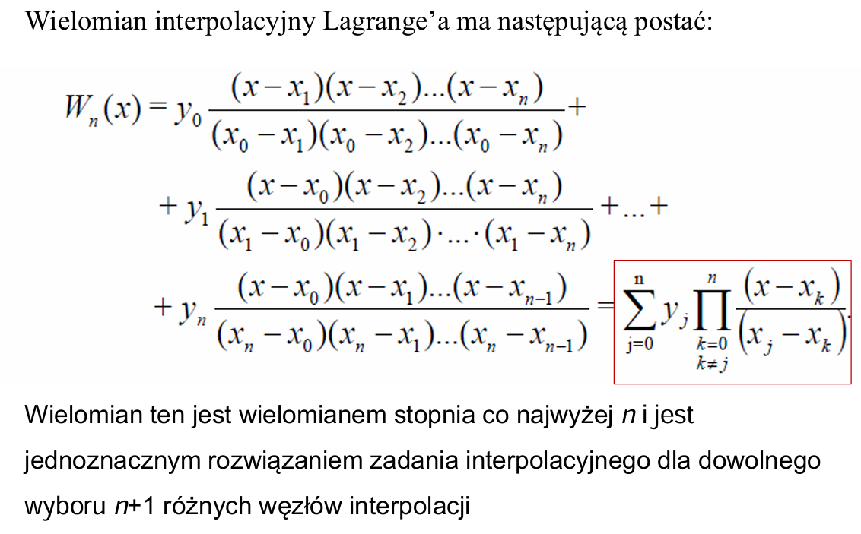
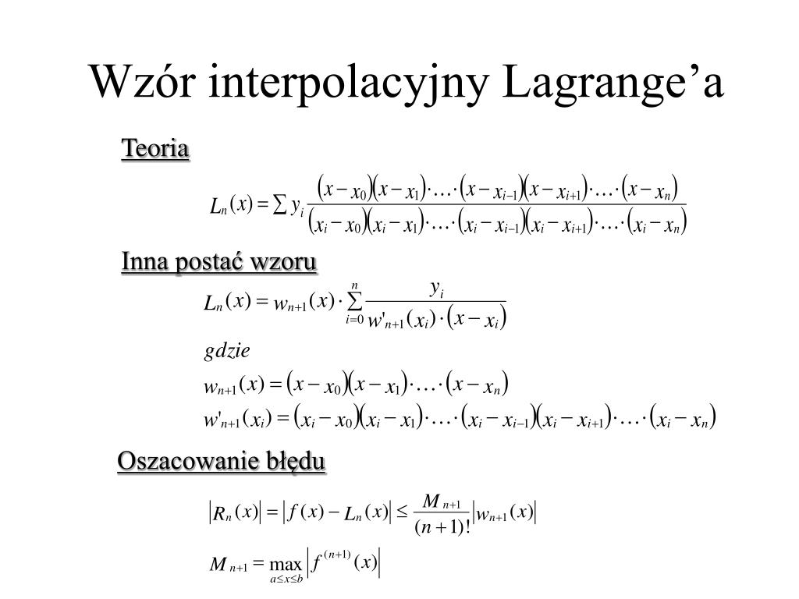
i | x i | y i | W i
0 | -1 | 2 | 2
1 | 0 | 1 | 1
2 | 1 | 3 | 3

 |  |  |  | W3(x)= | y0 | (x-x0)(x-x1)…..(x-xn) |  | + y1 | (x-x0)(x-x1)…..(x-xn)
 |  |  |  |  |  | (x0-x0)(x0-x1)…(x0-xn) |  |  | (x1-x0)(x1-x1)…(x1-xn)

 |  |  |  |  | + y2 | (x-x0)(x-x1)(x-x2)…..(x-xn)
 |  |  |  |  |  | (x2-x0)(x2-x1)(x2-x2)…(x2-xn)

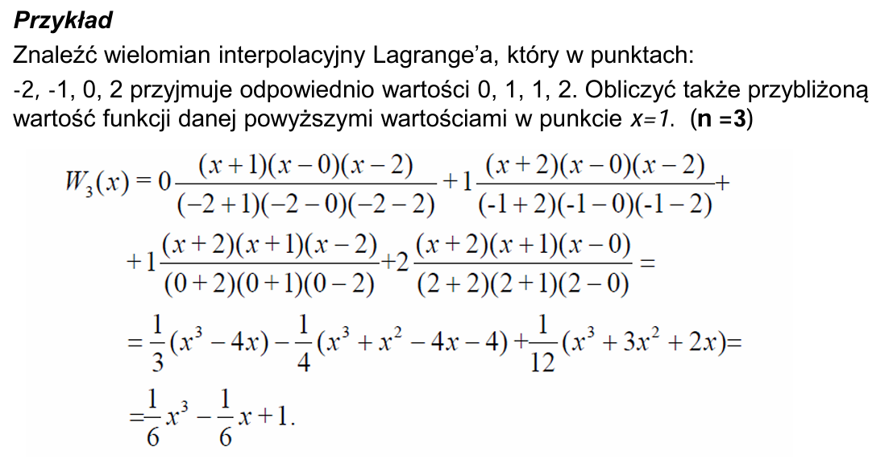
 |  |  |  |  |  | i | xi | yi |  | W1
 |  |  |  |  |  | 0 | -2 | 0 |  | 0
 |  |  |  |  |  | 1 | -1 | 1 |  | 1
 |  |  |  |  |  | 2 | 0 | 1 |  | 1
 |  |  |  |  |  | 3 | 2 | 2

Arkusz4
i | x i | w i

0 | -1 | 2
1 | 0 | 1
2 | 1 | 3

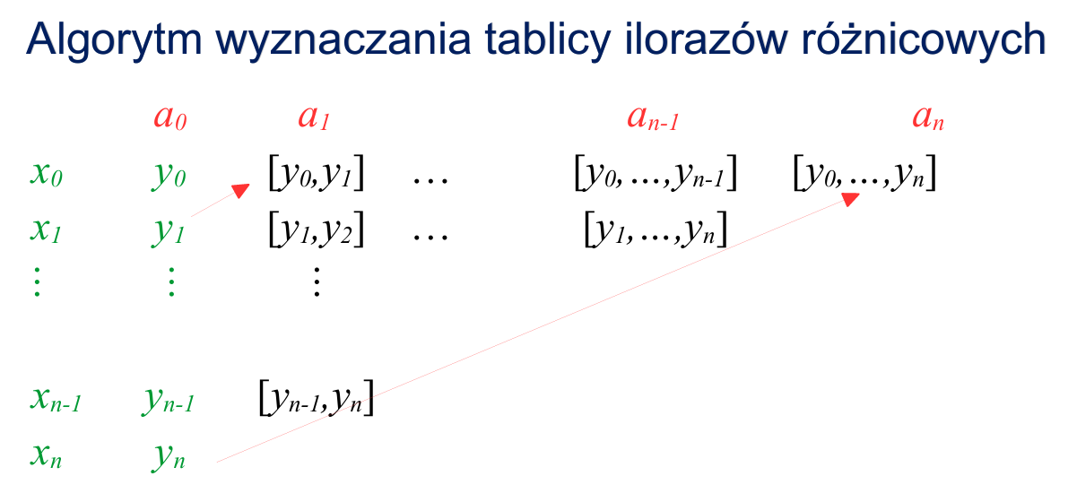
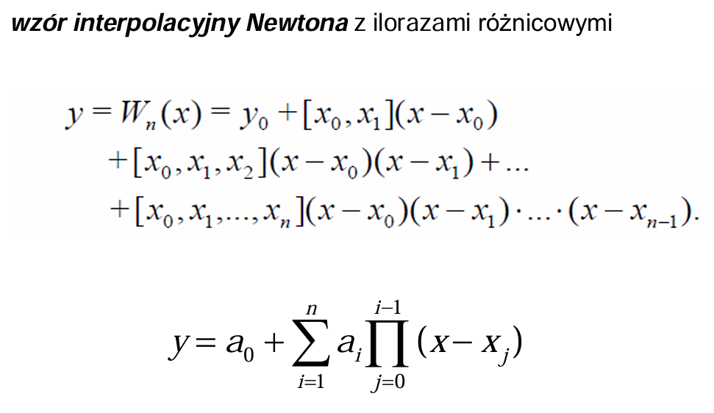

SKŁADNIKI RESZTOWE - WYJŚCIE

Obserwacja | Przewidywane Y | Składniki resztowe
1 | 0 | -1
2 | -0.5 | 0.5
3 | 0.5 | 0.5

Arkusz5


